工作表 1
座位號碼 | 欄位1 | 欄位2 | 欄位3 | 顯示名稱
1 | 主席 |  |  | 主席
2 | 李副執行秘書 | 怡德 |  | 李副執行秘書怡德 | 李副執行秘書怡德
3 | 李副執行秘書 | 孟諺 |  | 李副執行秘書孟諺 | 李副執行秘書孟諺
4 | 谷縱‧喀勒芳安 | 委員 |  | 谷縱‧喀勒芳安委員 | 谷縱‧喀勒芳安委員
5 | 沈委員志修 |  |  | 沈委員志修 | 沈委員志修
6 | 呂委員建德 |  |  | 呂委員建德 | 呂委員建德
7 | 洪副執行秘書 | 宗楷 |  | 洪副執行秘書宗楷 | 洪副執行秘書宗楷
8 | 黃委員昭欽 |  |  | 黃委員昭欽 | 黃委員昭欽
9 | 賴委員建信 |  |  | 賴委員建信 | 賴委員建信
10 | 董委員建宏 |  |  | 董委員建宏 | 董委員建宏
11 | 陳委員彥伯 |  |  | 陳委員彥伯 | 陳委員彥伯
12 | 彭委員立沛 |  |  | 彭委員立沛 | 彭委員立沛
13 | 林保署 | 廖副署長一光 |  | 林保署廖副署長一光 | 林保署廖副署長一光
14 | 農田水利署 | 林副署長國華 |  | 農田水利署林副署長國華 | 農田水利署林副署長國華
15 | 農糧署 | 陳副署長啓榮 |  | 農糧署陳副署長啓榮 | 農糧署陳副署長啓榮
16 | 水利署 | 蘇組長炳源 |  | 水利署蘇組長炳源 | 水利署蘇組長炳源
17 | 地礦中心 | 王組長偉光 |  | 地礦中心王組長偉光 | 地礦中心王組長偉光
18 | 公路局 | 林副局長聰利 |  | 公路局林副局長聰利 | 公路局林副局長聰利
19 | 觀光署 | 許處長宗民 |  | 觀光署許處長宗民 | 觀光署許處長宗民
20 | 環境部 | 林副署長健三 |  | 環境部林副署長健三 | 環境部林副署長健三
21 | 商發署 | 陳副署長秘順 |  | 商發署陳副署長秘順 | 商發署陳副署長秘順
22 | 原民會 | 孟簡任技正中杰 |  | 原民會孟簡任技正中杰 | 原民會孟簡任技正中杰
23 | 花蓮縣政府 | 饒秘書長忠 |  | 花蓮縣政府饒秘書長忠 | 花蓮縣政府饒秘書長忠
24 | 花蓮縣議會 | 楊議員華美 |  | 花蓮縣議會楊議員華美 | 花蓮縣議會楊議員華美
25 | 光復鄉公所 | 林鄉長清水 |  | 光復鄉公所林鄉長清水 | 光復鄉公所林鄉長清水
26 | 鳳林鎮公所 | 林鎮長建平 |  | 鳳林鎮公所林鎮長建平 | 鳳林鎮公所林鎮長建平
27 | 萬榮鄉公所 | 戴助理子良 |  | 萬榮鄉公所戴助理子良 | 萬榮鄉公所戴助理子良
28 | 馬太鞍部落 | 蔡議員依靜 |  | 馬太鞍部落蔡議員依靜 | 馬太鞍部落蔡議員依靜
29 | 太巴塱部落 | 鄭昆諱 |  | 太巴塱部落鄭昆諱 | 太巴塱部落鄭昆諱
30 | 阿陶莫部落 | 孫會長志文 |  | 阿陶莫部落孫會長志文 | 阿陶莫部落孫會長志文
31 | 陳委員明仁 |  |  | 陳委員明仁 | 陳委員明仁
32 | 張廖委員萬堅 |  |  | 張廖委員萬堅 | 張廖委員萬堅
33 | 鄭委員世忠 |  |  | 鄭委員世忠 | 鄭委員世忠
34 | 馮委員成 |  |  | 馮委員成 | 馮委員成
35 | 林委員法正 |  |  | 林委員法正 | 林委員法正
36 | 莊委員琇媛 |  |  | 莊委員琇媛 | 莊委員琇媛
37 | 阮委員清華 |  |  | 阮委員清華 | 阮委員清華
38 | 陳委員慧娟 |  |  | 陳委員慧娟 | 陳委員慧娟
39 | 林委員煌喬 |  |  | 林委員煌喬 | 林委員煌喬
40 | 吳委員明蕙 |  |  | 吳委員明蕙 | 吳委員明蕙
41 | 吳委員靜如 |  |  | 吳委員靜如 | 吳委員靜如
42 | 王委員怡文 |  |  | 王委員怡文 | 王委員怡文
43 | 林委員建宏 |  |  | 林委員建宏 | 林委員建宏
44 | 政務副秘書長室 |  |  | 政務副秘書長室 | 政務副秘書長室
45 | 政委室 |  |  | 政委室 | 政委室
46 | 政委室 |  |  | 政委室 | 政委室
47 | 政委室 |  |  | 政委室 | 政委室
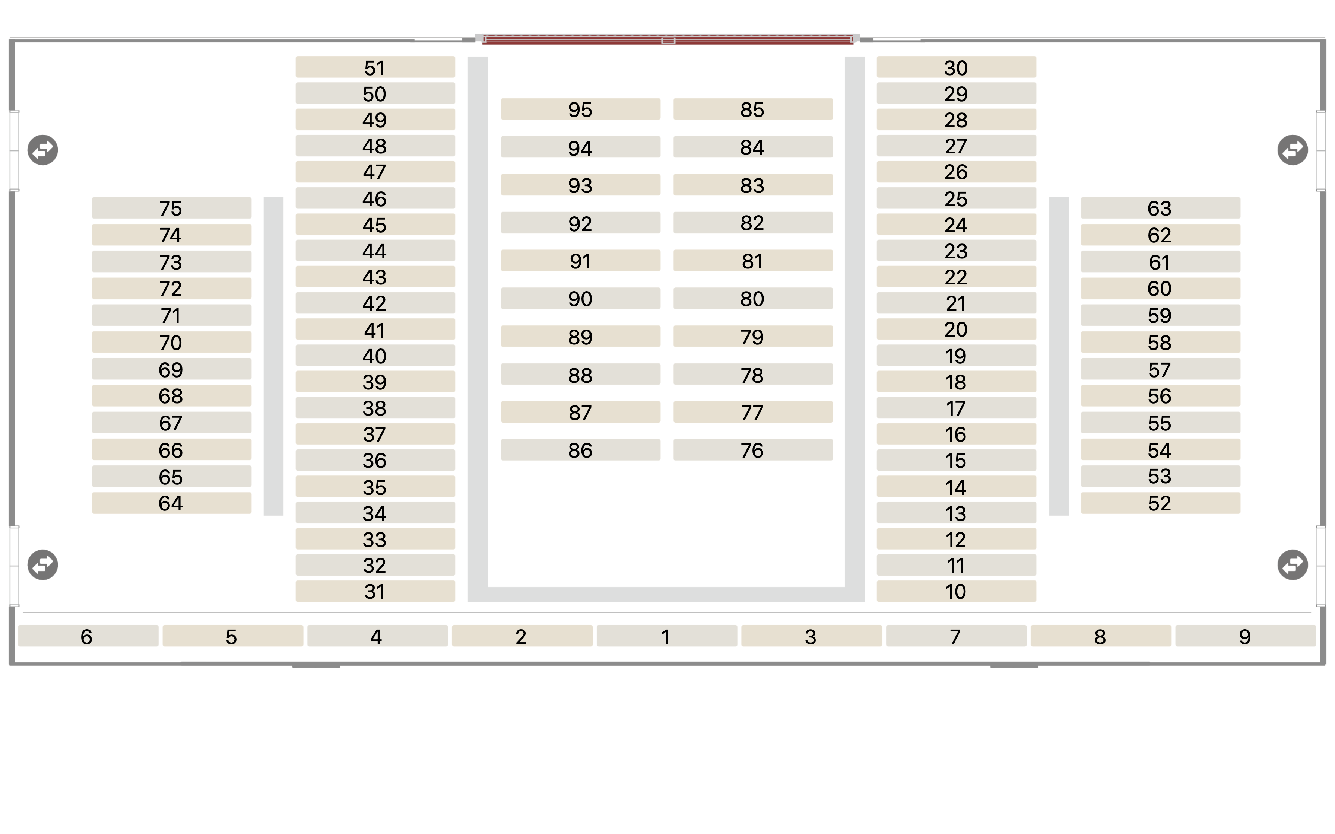
48 | 顧問室 |  |  | 顧問室 | 顧問室
49 | 顧問室 |  |  | 顧問室 | 顧問室
50 | 陳委員盈蓉 |  |  | 陳委員盈蓉 | 陳委員盈蓉
51 | 交環處 |  |  | 交環處 | 交環處
52 | 農業部 | 劉簡任技正玉文 |  | 農業部劉簡任技正玉文 | 農業部劉簡任技正玉文
53 | 林保署 | 劉組長忠憲 |  | 林保署劉組長忠憲 | 林保署劉組長忠憲
54 | 林保署 | 范組長家翔 |  | 林保署范組長家翔 | 林保署范組長家翔
55 | 農糧署 | 林分署長美華 |  | 農糧署林分署長美華 | 農糧署林分署長美華
56 | 農糧署 | 曾副組長淑汾 |  | 農糧署曾副組長淑汾 | 農糧署曾副組長淑汾
57 | 花改場 | 宣副場長大平 |  | 花改場宣副場長大平 | 花改場宣副場長大平
58 | 交通部 | 黃簡任技正勝興 |  | 交通部黃簡任技正勝興 | 交通部黃簡任技正勝興
59 | 公路局東工分局 | 林分局長文雄 |  | 公路局東工分局林分局長文雄 | 公路局東工分局林分局長文雄
60 | 臺鐵公司 | 劉副總經理雙火 |  | 臺鐵公司劉副總經理雙火 | 臺鐵公司劉副總經理雙火
61 | 環境部 | 李副組長旻壕 |  | 環境部李副組長旻壕 | 環境部李副組長旻壕
62 | 商發署 | 簡副組長俊良 |  | 商發署簡副組長俊良 | 商發署簡副組長俊良
63 | 內政部 |  |  | 內政部 | 內政部
64 | 工程會 | 陳處長春錦 |  | 工程會陳處長春錦 | 工程會陳處長春錦
65 | 工程會 | 曾技監鈞敏 |  | 工程會曾技監鈞敏 | 工程會曾技監鈞敏
66 | 工程會 | 黃副處長雅娟 |  | 工程會黃副處長雅娟 | 工程會黃副處長雅娟
67 | 工程會 |  |  | 工程會 | 工程會
68 | 工程會 |  |  | 工程會 | 工程會
69 | 經濟處 | 紀參議純真 |  | 經濟處紀參議純真 | 經濟處紀參議純真
70 | 災防辦 | 周科長孟蓉 |  | 災防辦周科長孟蓉 | 災防辦周科長孟蓉
71 | 法規會 |  |  | 法規會 | 法規會
72 | 東服 |  |  | 東服 | 東服
73 | 報告席 |  |  | 報告席 | 報告席
74 | 操作席 |  |  | 操作席 | 操作席
75 | 操作席 |  |  | 操作席 | 操作席
76
77
78
79
80
81
82
83
84
85
86
87
88
89
90
91
92
93
94
95

